Sin cambios
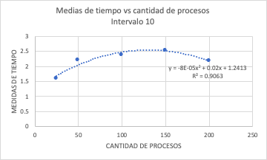
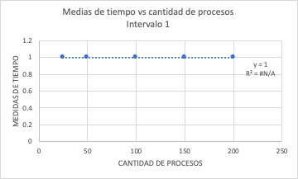
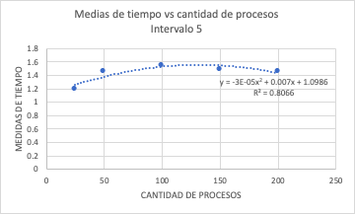
Procesos int (10) | Media | Procesos int (5) | Media | Procesos int (1) | Media
25 | 1.60 | 25 | 1.20 | 25 | 1.00
50 | 2.22 | 50 | 1.46 | 50 | 1.00
100 | 2.38 | 100 | 1.54 | 100 | 1.00
150 | 2.53 | 150 | 1.49 | 150 | 1.00
200 | 2.18 | 200 | 1.46 | 200 | 1.00

Cambio en RAM
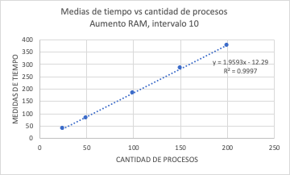
Intervalo 10
Procesos | Promedio tiempo
25 | 38.6 | 19.26
50 | 82 | 49.20
100 | 184.65 | 114.53
150 | 283.93 | 176.33
200 | 378 | 228.21

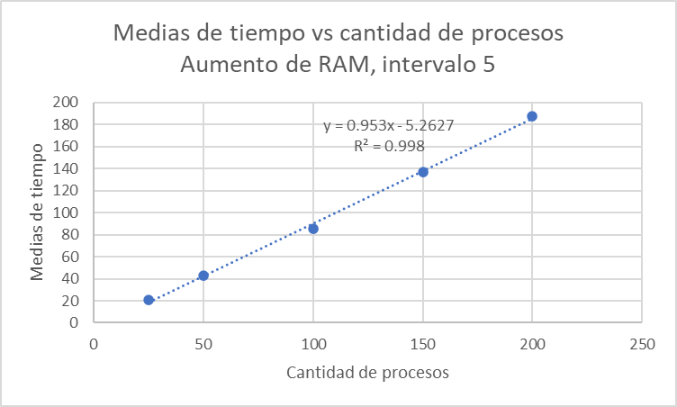
Intervalo 5
Procesos | Promedio tiempo | Desviación estandar
25 | 20.92 | 2022-01-11
50 | 43.14 | 24.16
100 | 85.22 | 51.17
150 | 136.81 | 83.53
200 | 187.92 | 111.85

Intervalo 1
Procesos | Promedio tiempo
25 | 13 | 7.21
50 | 25.50 | 14.43
100 | 50.50 | 28.87
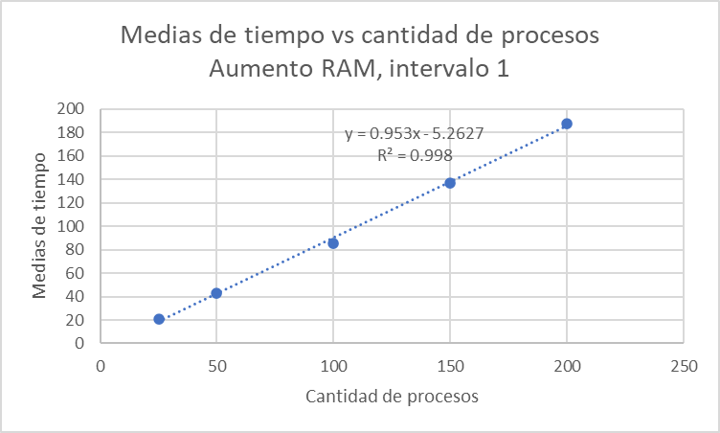
150 | 75.50 | 43.30
200 | 100.50 | 57.53

Cambio instrucciones
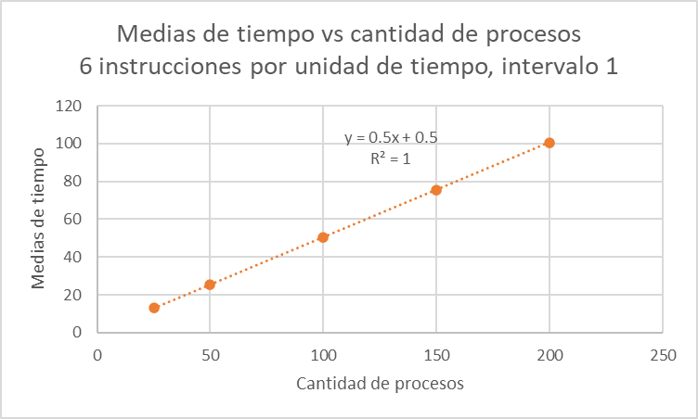
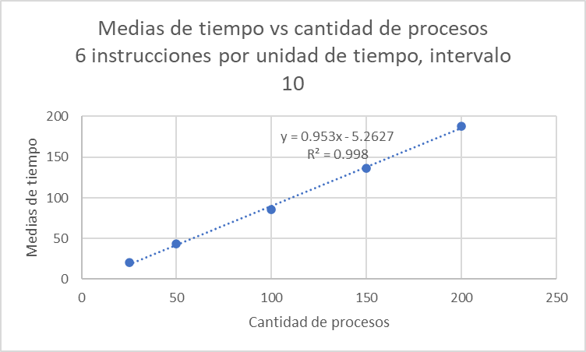
Intervalo 10
Procesos | Promedio tiempo
25 | 20.92 | 2022-01-11
50 | 43.14 | 24.16
100 | 85.22 | 51.72
150 | 136.81 | 83.53
200 | 187.92 | 111.85

Intervalo 5
Procesos | Promedio tiempo | Desviación estandar
25 | 13.68 | 7.59
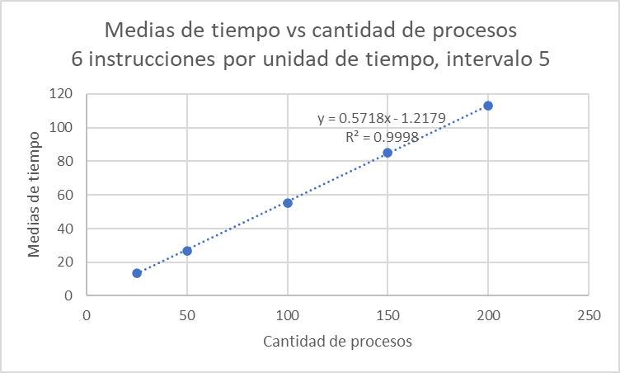
50 | 26.94 | 15.51
100 | 55.32 | 32.87
150 | 85.05 | 49.61
200 | 113.14 | 66.35

Intervalo 1
Procesos | Promedio tiempo
25 | 13 | 7.21
50 | 25.50 | 14.43
100 | 50.50 | 28.87
150 | 75.50 | 43.30
200 | 100.50 | 57.53

Cambio 2 procesadores
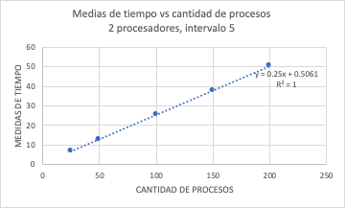

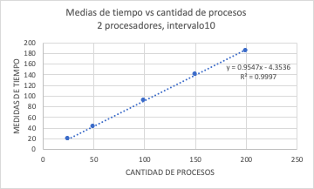
Intervalo 10 | Media | Desviación Estándar
25 | 19.76 | 2022-08-10
50 | 42.16 | 25.28
100 | 91.79 | 56.18
150 | 140.33 | 87.76
200 | 185.43 | 112.90

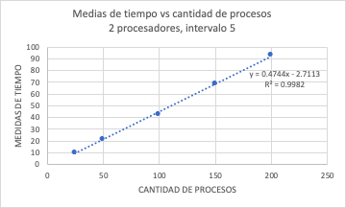
Intervalo 5 | Media | Desviación Estándar
25 | 10.28 | 2022-03-05
50 | 21.22 | 11.74
100 | 42.25 | 25.83
150 | 68.82 | 41.53
200 | 92.94 | 55.01

Intervalo 1 | Media | Desviación Estándar
25 | 6.76 | 3.61
50 | 13.00 | 7.21
100 | 2022-05-25 | 14.43
150 | 38 | 21.65
200 | 50.5 | 2022-07-28

